Фототчет
25.06.2026г.
Общежитие | АБК | Галерея | Общий план
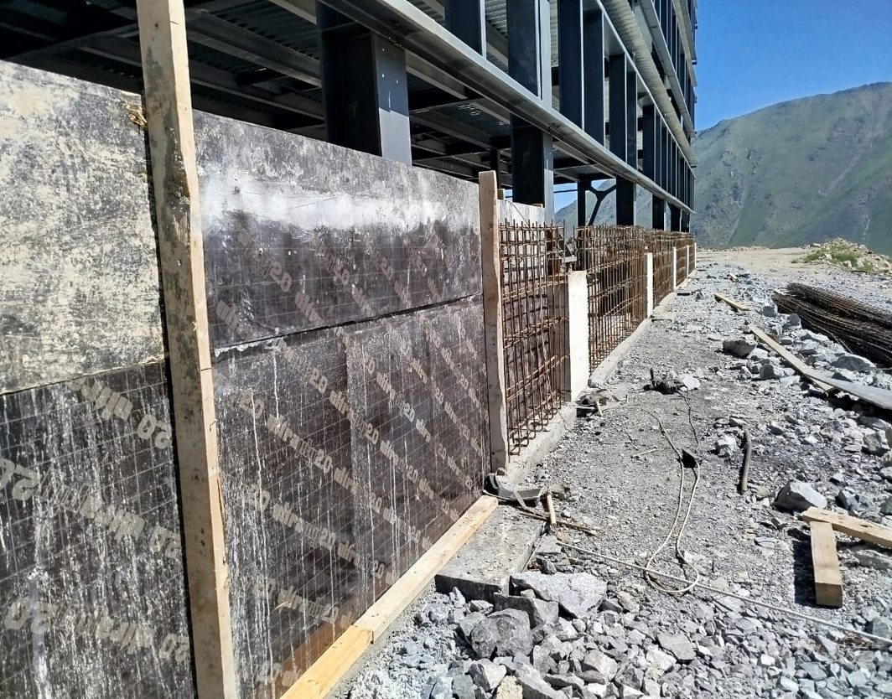 "Вставить фото" | 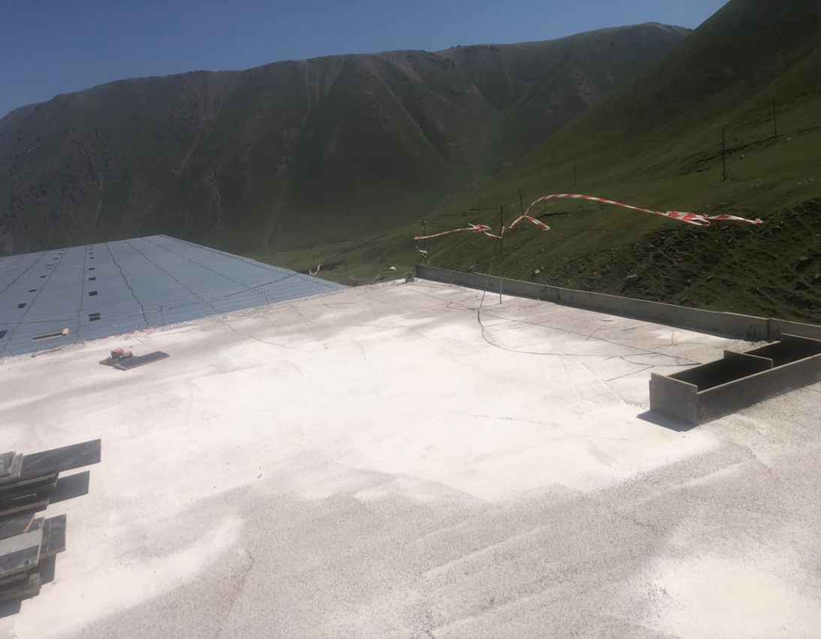 "Вставить фото" | "Вставить фото" | 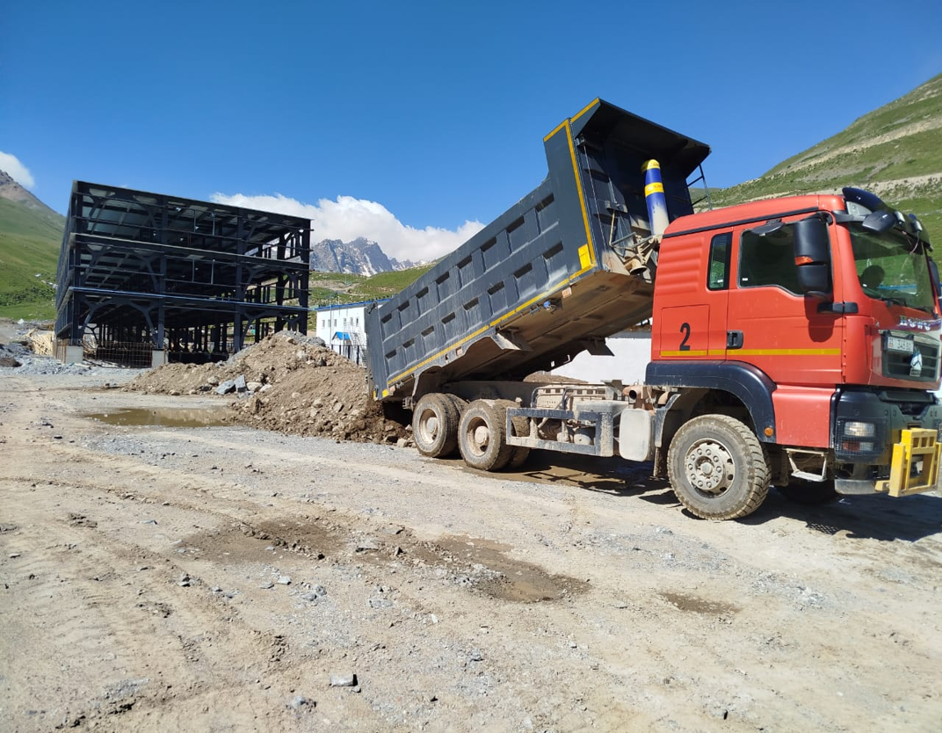 "Вставить фото"
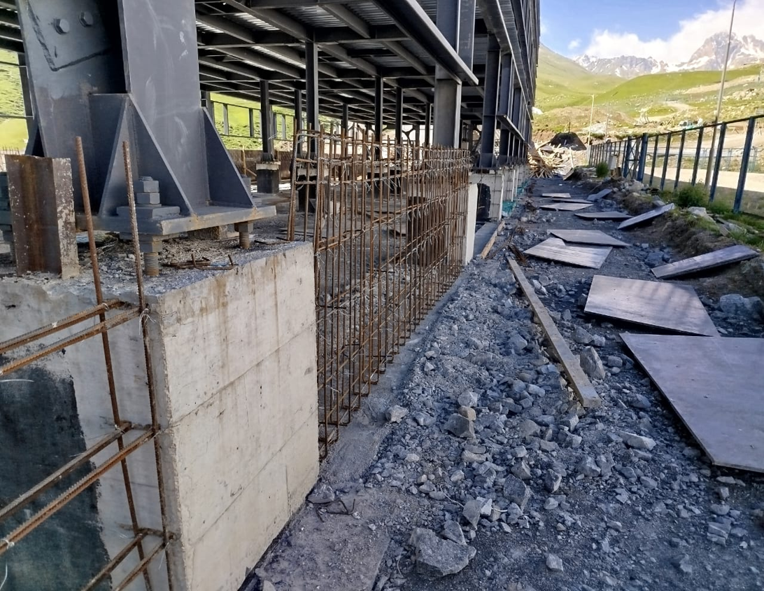 "Вставить фото" | 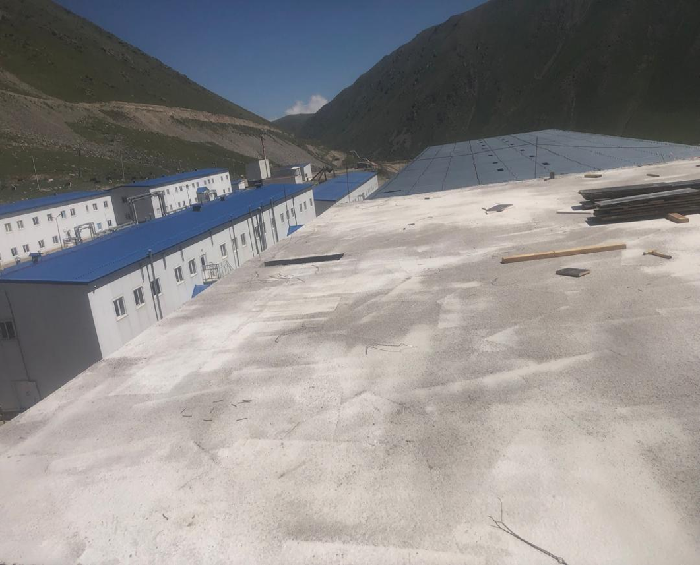 "Вставить фото" | "Вставить фото" | "Вставить фото"
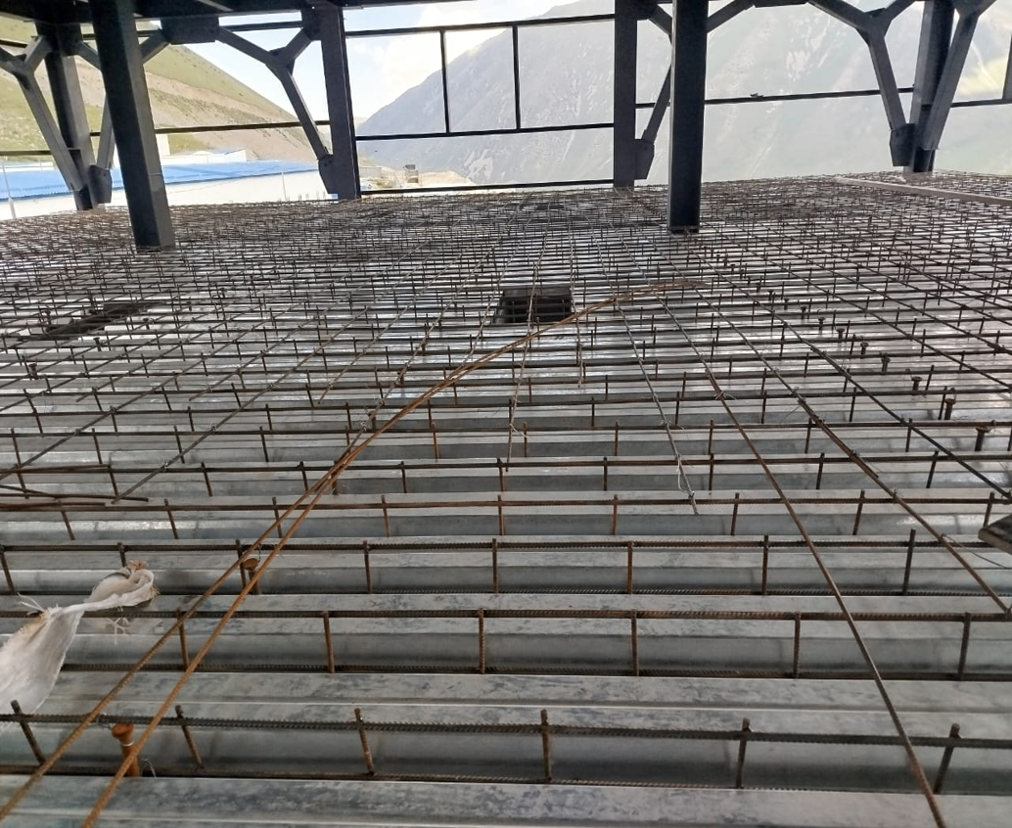 "Вставить фото" | "Вставить фото" | "Вставить фото" | "Вставить фото"

